Resultados rc
Correlacion Cruzada | Lag | Correlation | p
 | -22 | 0.13332 | 0.54423
Lag1=COVID19 2021 | -21 | -0.28543 | 0.17638
Lag154=COVID19 2020 | -20 | 0.065609 | 0.75536
 | -19 | -0.14185 | 0.48943
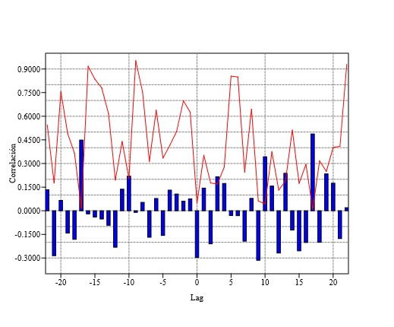
 | -18 | -0.18135 | 0.36532
 | -17 | 0.44899 | 0.016543
 | -16 | -0.020124 | 0.91747
 | -15 | -0.03963 | 0.83529
 | -14 | -0.052336 | 0.77978
 | -13 | -0.092075 | 0.61623
 | -12 | -0.23147 | 0.19494
 | -11 | 0.13696 | 0.43987
 | -10 | 0.21958 | 0.205
 | -9 | -0.010245 | 0.95271
 | -8 | 0.053296 | 0.75407
 | -7 | -0.16798 | 0.3134
 | -6 | 0.077634 | 0.63853
 | -5 | -0.15663 | 0.33447
 | -4 | 0.13082 | 0.41492
 | -3 | 0.10608 | 0.50372
 | -2 | 0.060814 | 0.69846
 | -1 | 0.075639 | 0.62556
 | 0 | -0.29589 | 0.048442
 | 1 | 0.14372 | 0.352
 | 2 | -0.20988 | 0.17676
 | 3 | 0.21604 | 0.16939
 | 4 | 0.17351 | 0.27797
 | 5 | -0.029876 | 0.85479
 | 6 | -0.031371 | 0.84963
 | 7 | -0.19299 | 0.2457
 | 8 | 0.078394 | 0.64466
 | 9 | -0.31402 | 0.062163
 | 10 | 0.34258 | 0.043953
 | 11 | 0.15715 | 0.37475
 | 12 | -0.26831 | 0.13111
 | 13 | 0.23782 | 0.18997
 | 14 | -0.12244 | 0.5117
 | 15 | -0.25473 | 0.17431
 | 16 | -0.20161 | 0.29429
 | 17 | 0.48759 | 0.0084908
 | 18 | -0.20015 | 0.31684
 | 19 | 0.23394 | 0.25005
 | 20 | 0.17529 | 0.40197
 | 21 | -0.17658 | 0.40916
 | 22 | 0.019507 | 0.9296

